Pikaohjeet
2KP Kirjanpitoharjoitus kahdenkertaisesti |  | Versio | 2.0 | Mika Mujunen

Tässä Excel-työkirjassason on videolla esitetty harjoituspohja, johon voit videon avulla tehdä kirjaukset |  |  |  |  | Siirry harjoitukseen
Lisäksi saat käyttöösi isomman pohjan (2 kpl) jolla voit tehdä harjoitustöitäsi. |  |  |  |  | Siirry pohjalle
Apulaskentaa välilehdellä voit laskea jaksotuksia |  |  |  |  | Apulaskentaa
Tilikartta |  |  |  |  | Tilikartta Procountor
Ohjevideoon: | Video
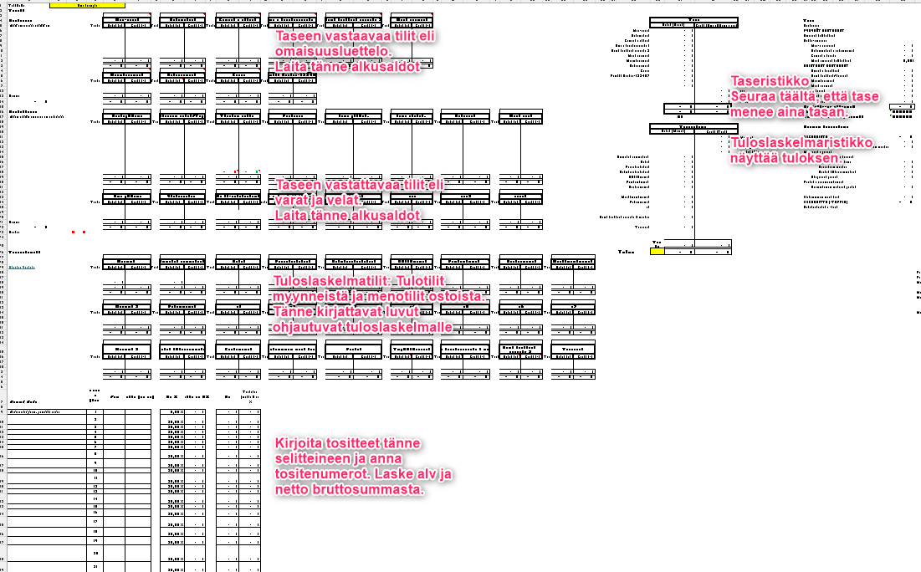
Alla kartta, miten eri osat sijoittuvat taulukossa:

